SPD_TABELECTRICO
 | REPORTE FOTOGRÁFICO - SPD y Tableros Eléctricos
Nombre de la Estacion: | AYARPONGO
Nombre de Localidad: | PACHANGARA
Fecha: | 14/05/2026 - 14/05/2026
Direccion: | CL LAS FLORES S/N - CP AYARPONGO
ID site: | LI5558
CRQ: | CRQ000000065490
Sticker Año mantenimiento |  |  | Letrero de Localidad beneficiaria o GPS
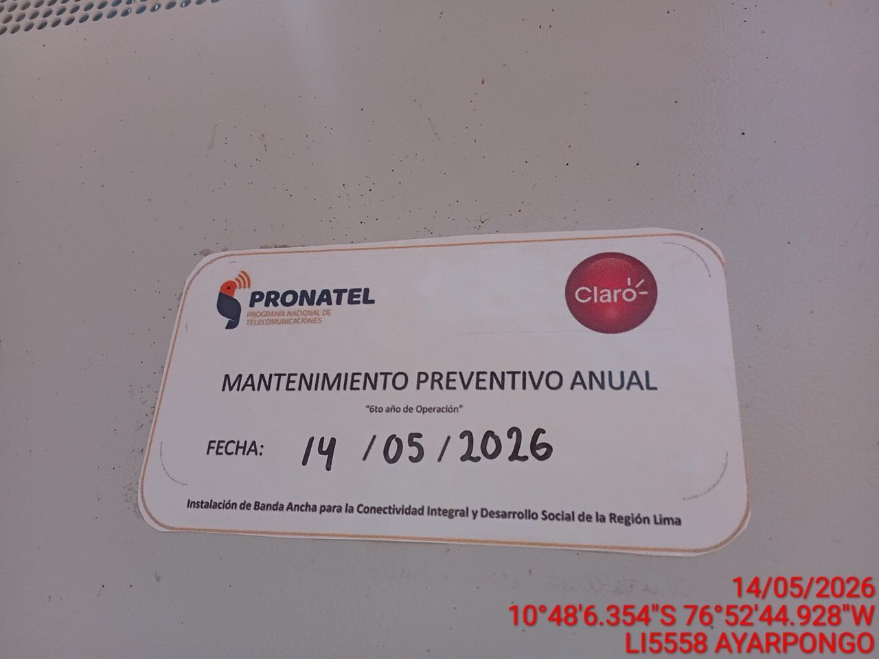 |  |  | 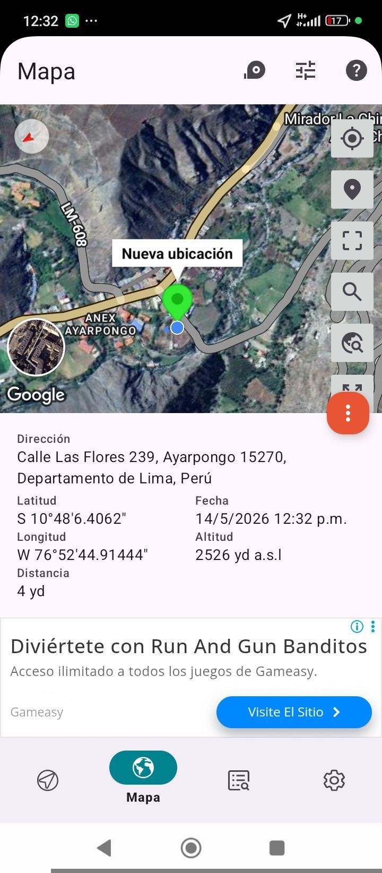

VERIFICACIÓN DE PARÁMETRO DE OPERACIÓN : VOLTAJE(V)
ANTES |  | DURANTE |  | DESPUES
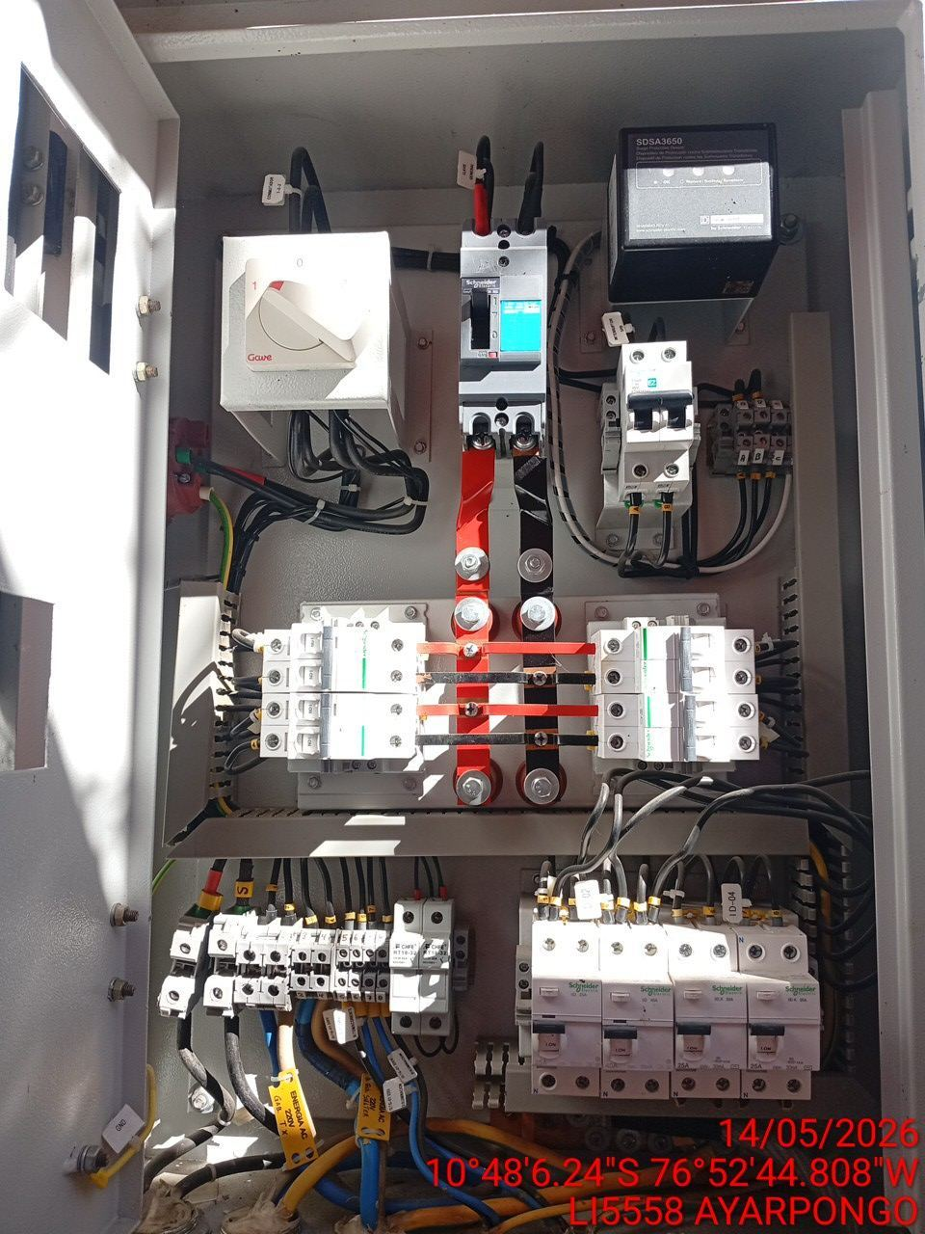 |  | 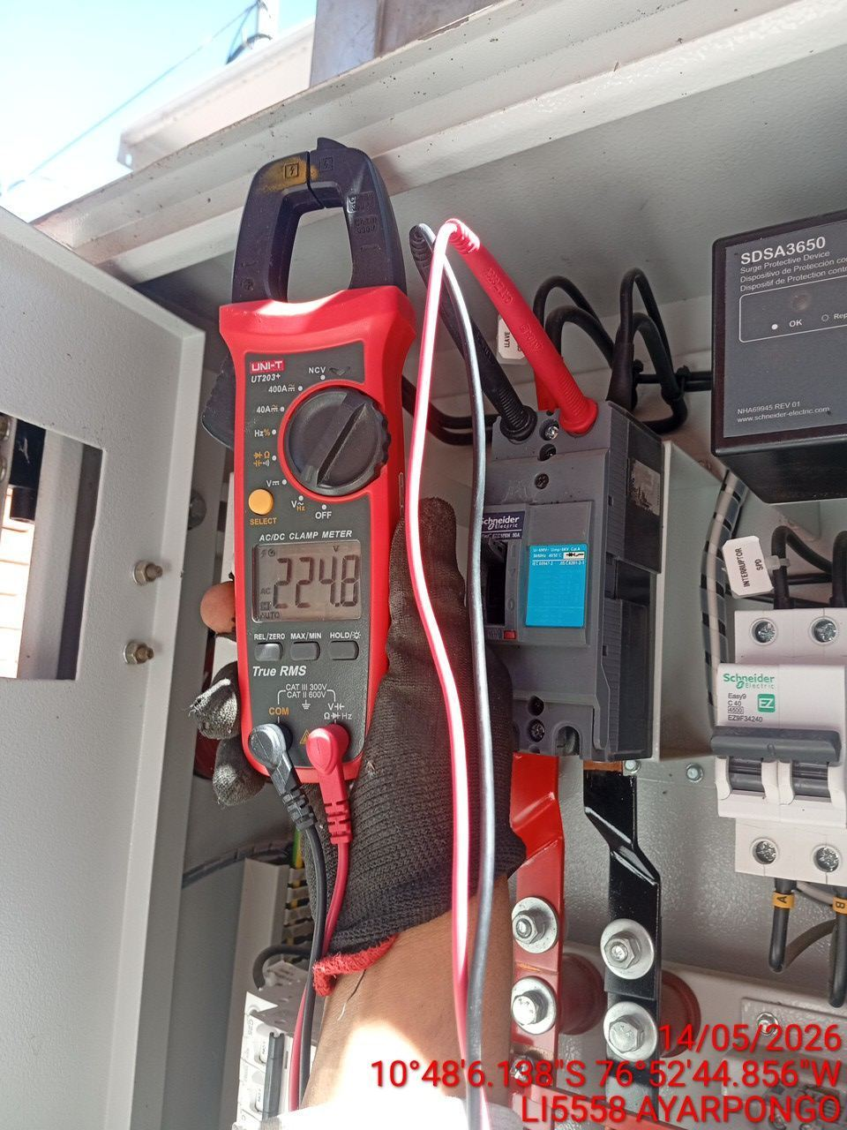 |  | 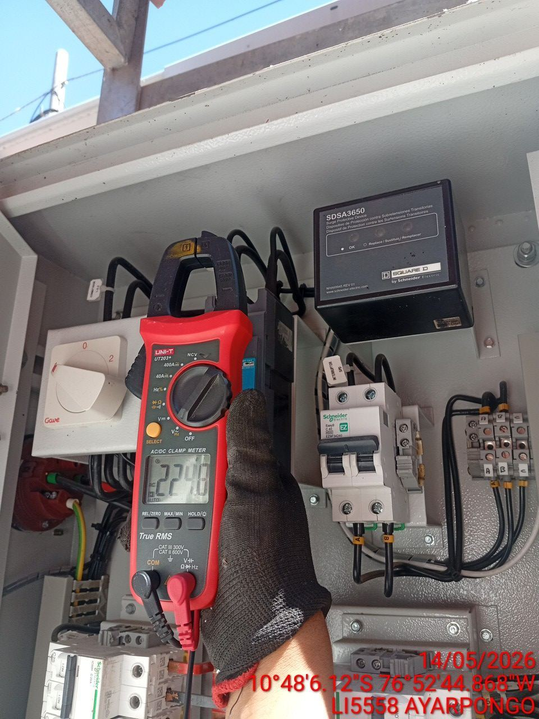

LIMPIEZA TÉCNICA DE COMPONENTES
ANTES |  | DURANTE |  | DESPUES
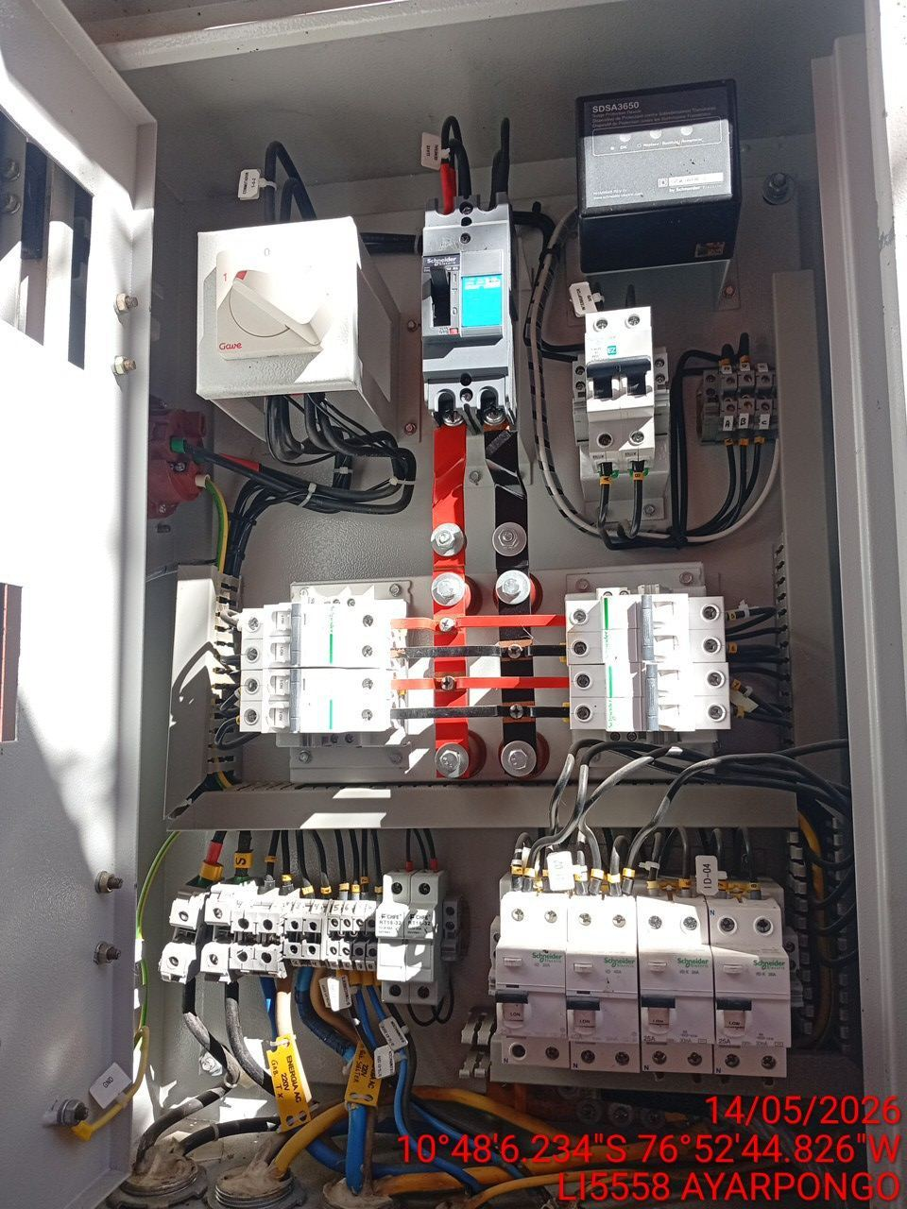 |  | 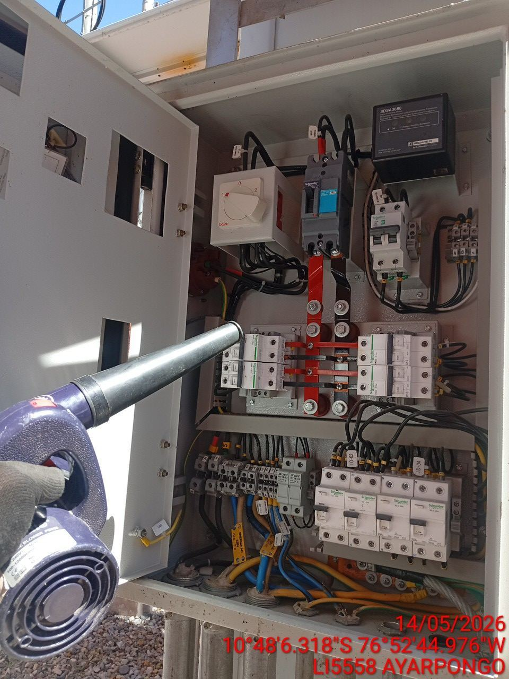 |  | 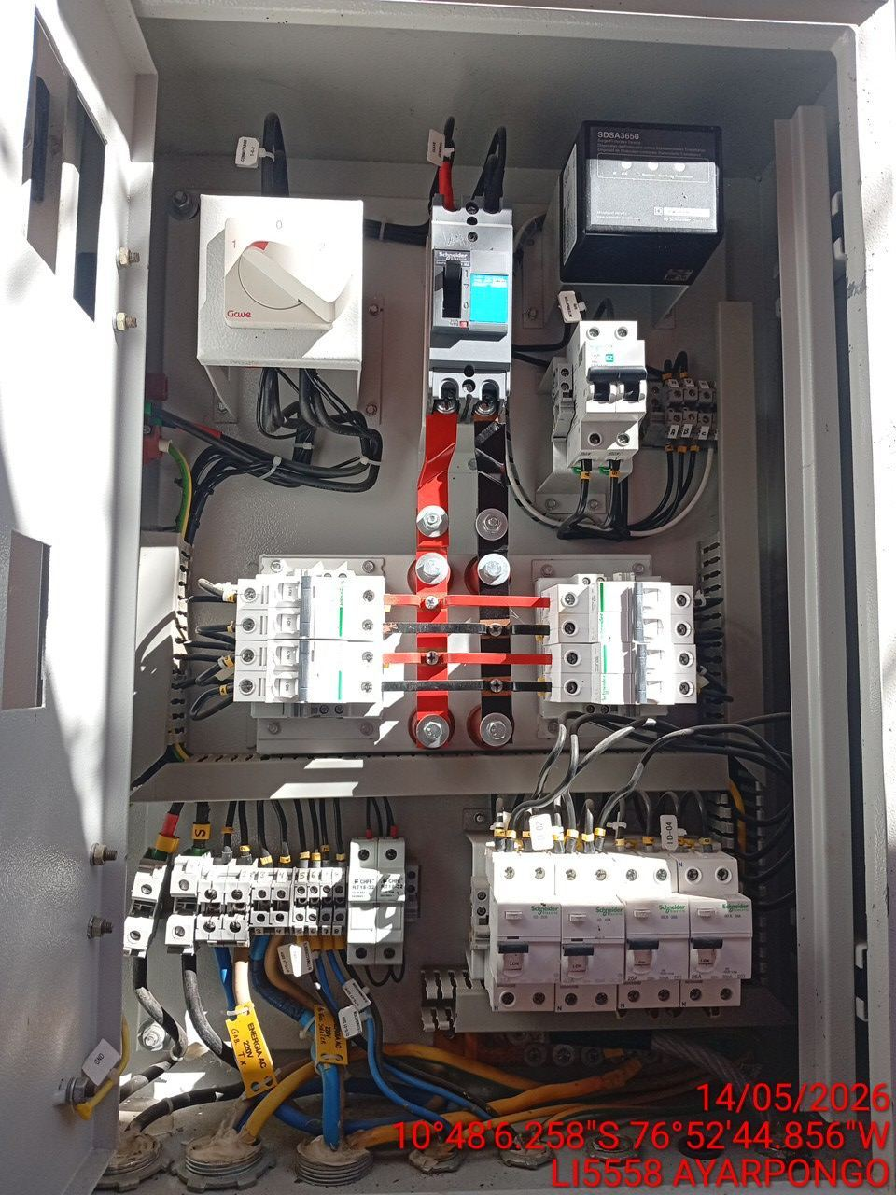

AJUSTE DE CONEXIONADO Y ACTUALIZACION DE SEÑALIZADO
ANTES |  | DURANTE |  | DESPUES
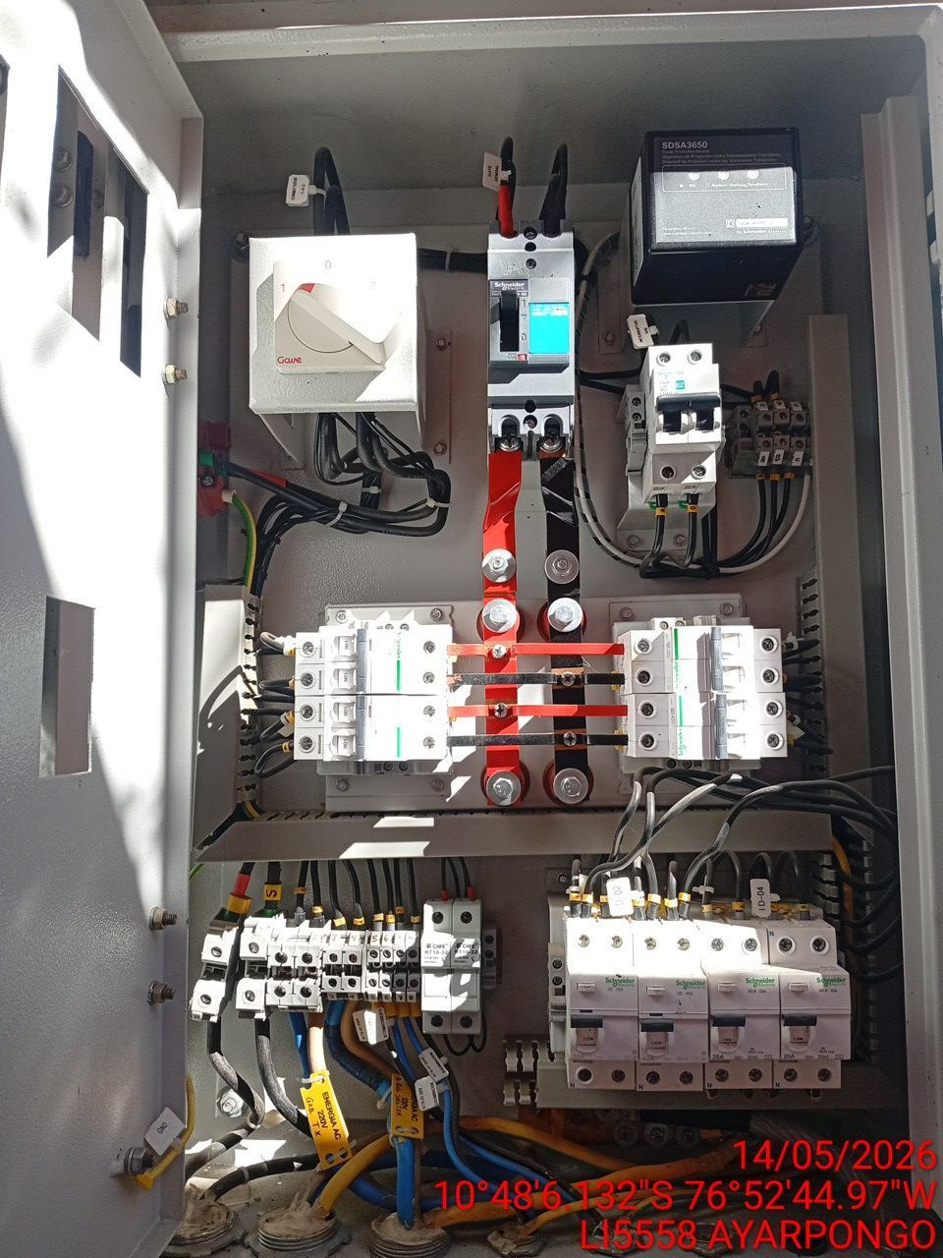 |  | 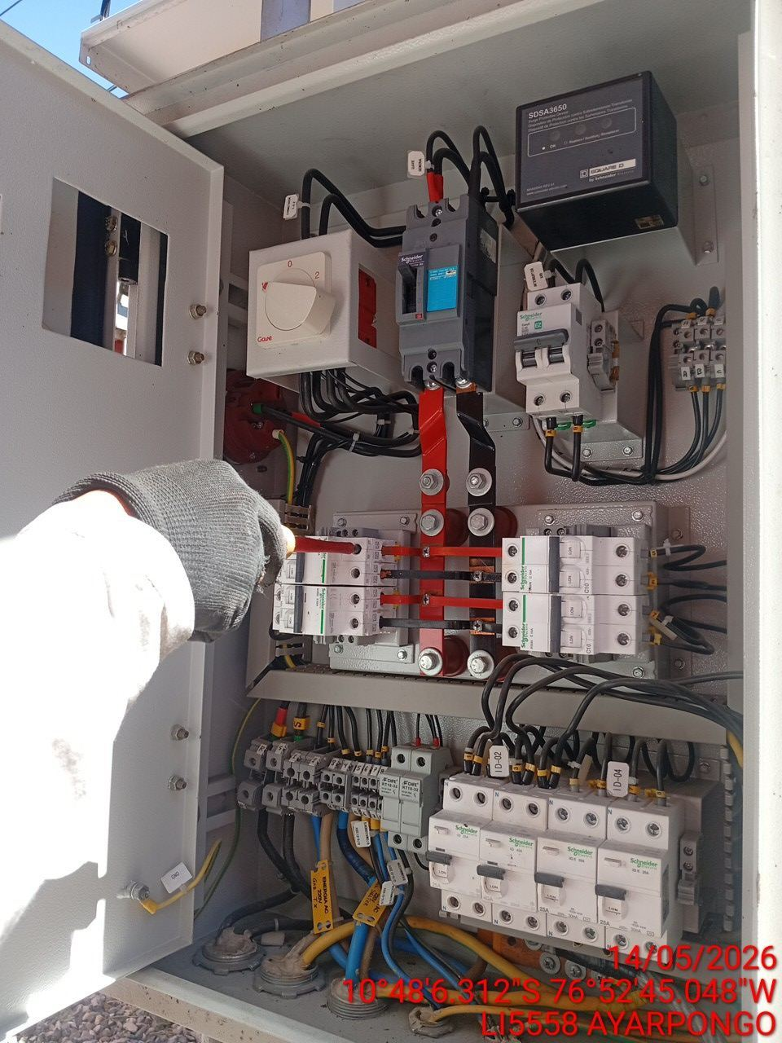 |  | 